报价单
合柴1972文创园2026年春节活动及新年美陈设计制作执行服务报价单
甲方：合肥滨投文化创意发展有限公司
报价单位全称：
公司办公地址： 联系人： 联系电话：
序号 | 类型 | 项目 | 服务内容 规格材质 | 数量 | 单位 | 天数 | 投标控制单价 | 控制总价 | 投标单价 | 投标总价 | 设计制作区域（招标文件附件） | 备注
1 | 北大门口装置 | 北大门口装置 | 藤条灯笼造型布局含灯笼仿真绿植1400cm*800cm | 1 | 项 | / | 13900.00 | 13900 |  |  | 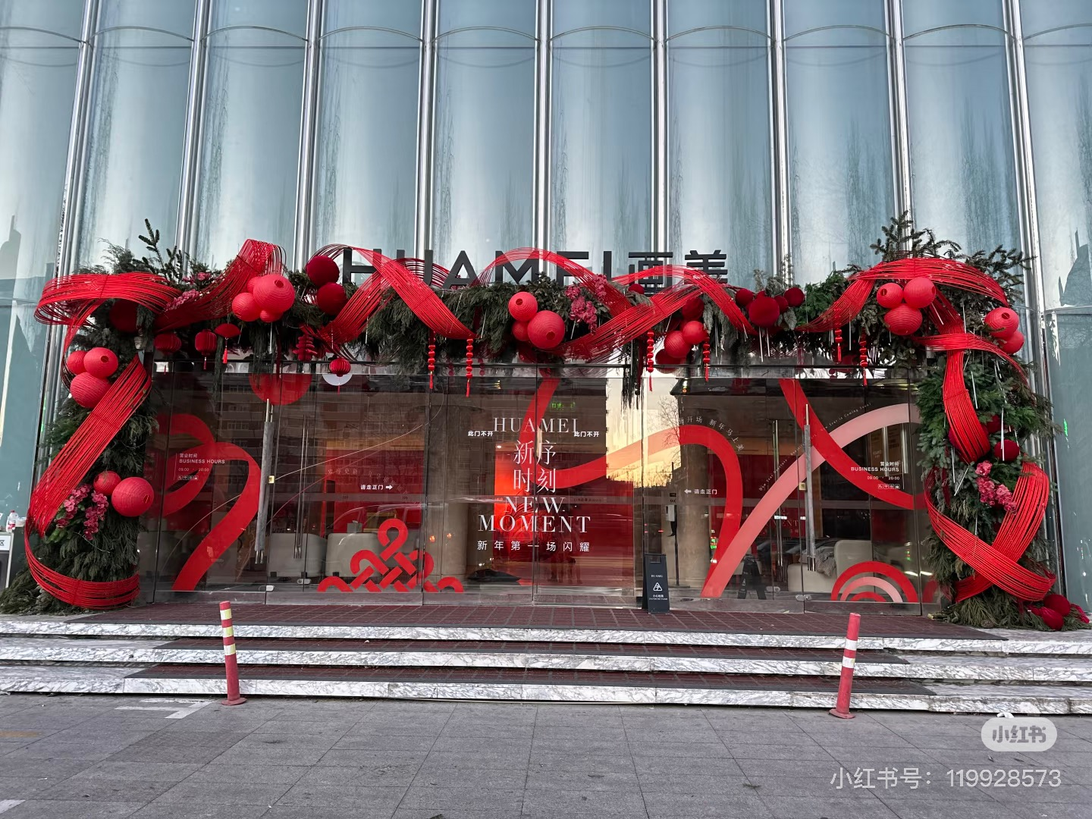
6 | 北大门至北二门外树木悬挂灯笼 | 户外防水红灯笼 | 非遗铁艺骨架弹力布灯笼F款直径30cm | 100 | 个 | / | 30.00 | 3000
7 | 东门廊桥树木灯笼 | 户外植绒红灯笼 | 6号9连串直径5.6cm，总高度75cm | 100 | 串 | / | 12.00 | 1200
 | 东望街街边树木悬挂灯笼 | 户外防水红灯笼 | 非遗铁艺骨架弹力布灯笼F款直径30cm | 30.00 | 个 | / | 30.00 | 900
 |  | 户外植绒红灯笼 | 6号9连串直径5.6cm，总高度75cm | 20.00 | 串 | / | 12.00 | 240
8 | 芳草大道树木氛围 | 草坪树木 | 红色竹编藤曼缠绕，缠绕高度150cm | 1.00 | 颗 | / | 800.00 | 800 |  |  | 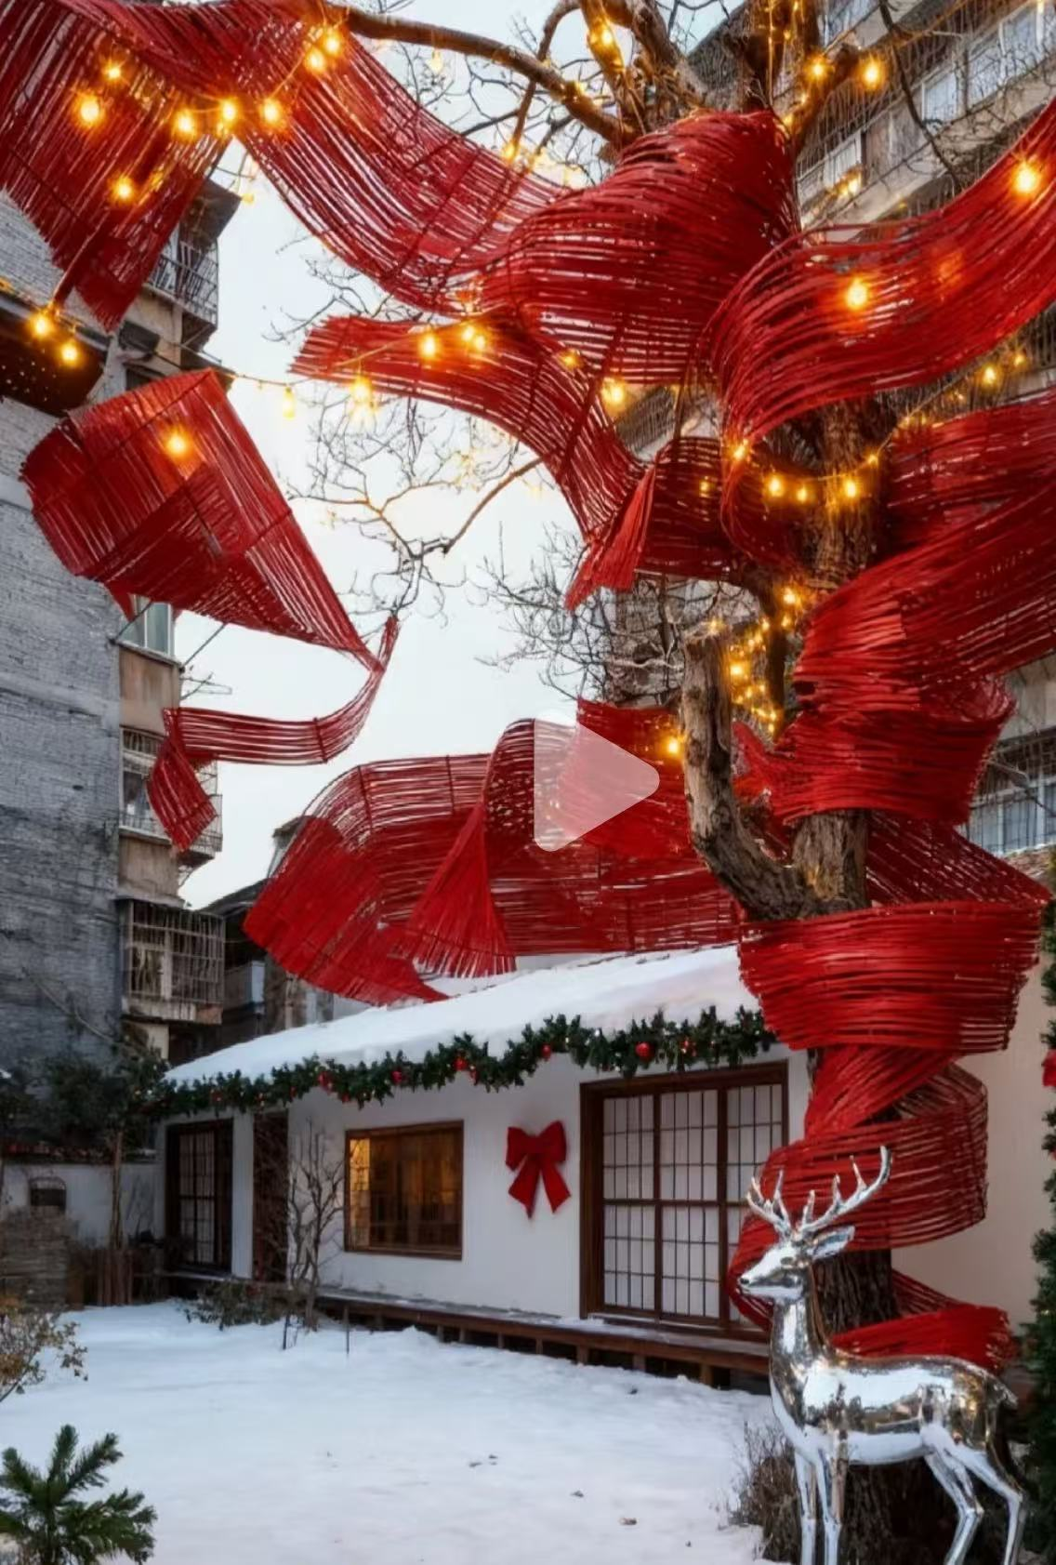
9 |  | 家电故事馆树木 | 红色竹编藤曼缠绕，缠绕高度150cm | 1.00 | 颗 | / | 800.00 | 800
11 | 香樟大道主干路灯笼布局 | 户外防水串红灯笼 | 非遗铁艺骨架弹力布灯笼F款直径30cm | 360 | 个 | / | 30.00 | 10800
13 |  | 弹力布红灯笼 | 22*30cm红色灯笼，新中式铁艺骨架弹力布 J款 | 100.00 | 个 | / | 26.00 | 2600
14 | 南淝街灯杆 | 灯杆旗架子 | 直径11.5cm灯杆，镀锌钢材焊接+整体喷漆工艺（100cm*40cm） | 12.00 | 套 | / | 480.00 | 5760
15 | 文创公司办公楼 食堂入口 东大门入口大红灯笼 | 食堂入口灯笼 | 新年大红灯笼加厚植绒面料150号（100cm*80cm） | 2.00 | 个 | / | 70.00 | 140 |  |  | 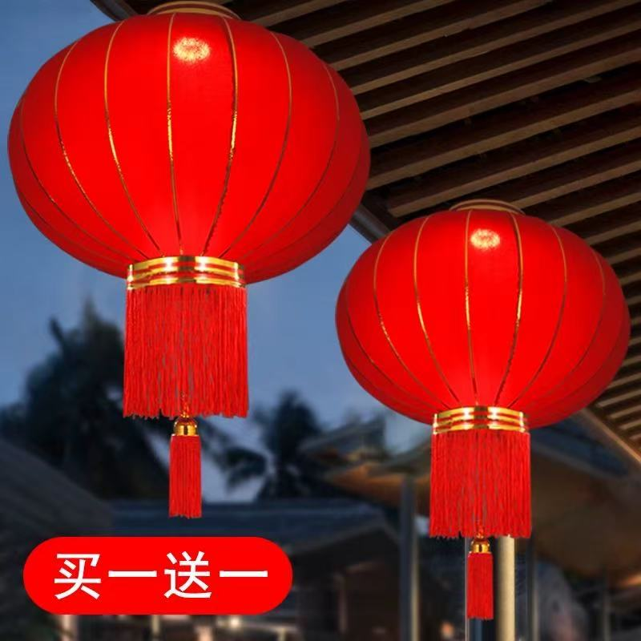
 |  | 办公楼入口 | 新年大红灯笼加厚植绒面料120号（80cm*66cm） | 2.00 | 个 | / | 65.00 | 130
 |  | 东门入口灯笼 | 新年大红灯笼加厚植绒面料150号（100cm*80cm） | 2.00 | 个 | / | 70.00 | 140
17 |  | 南淝街树木(合柴食堂旁) | 非遗铁艺骨架弹力布灯笼F款直径30cm每棵树7个共5棵树 | 13.00 | 个 | / | 30.00 | 390
18 |  |  | 22*30cm红色灯笼，新中式铁艺骨架弹力布 J款 | 16.00 | 串 | / | 26.00 | 416
19 | 大小穹顶门口的树木 | 门口树木 | 户外防水灯笼，直径50cm，高度42cm | 25.00 | 串 | / | 52.00 | 1300 |  |  | 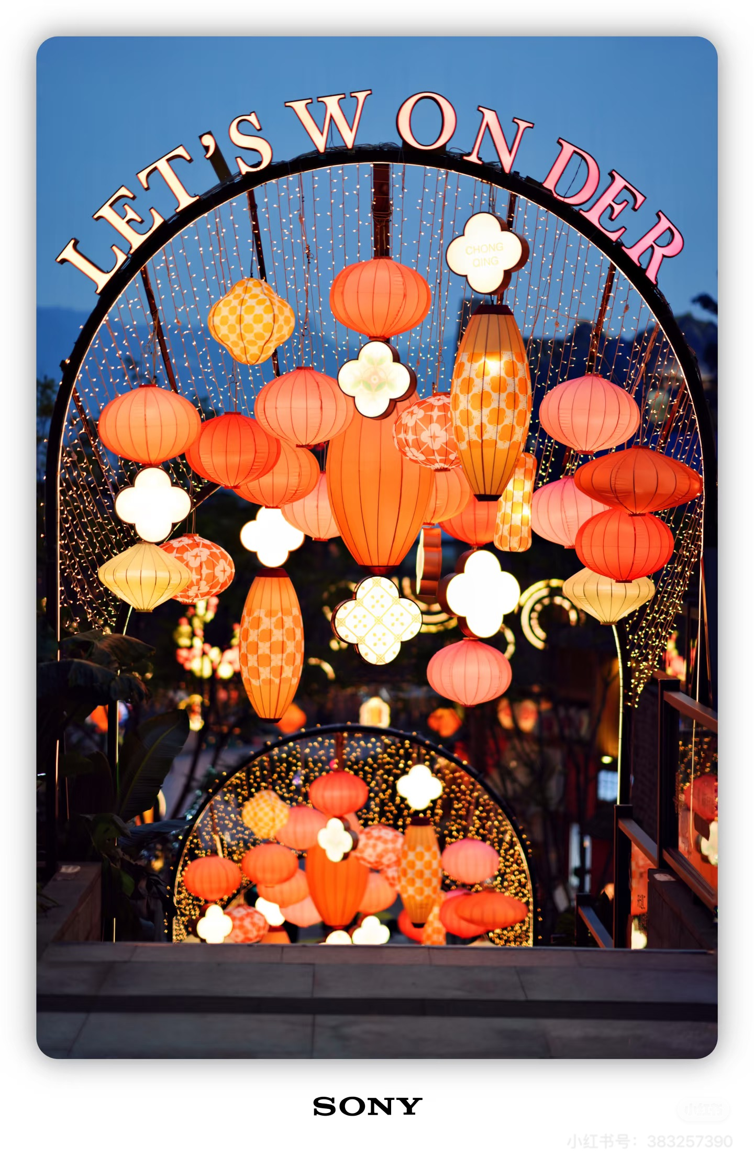 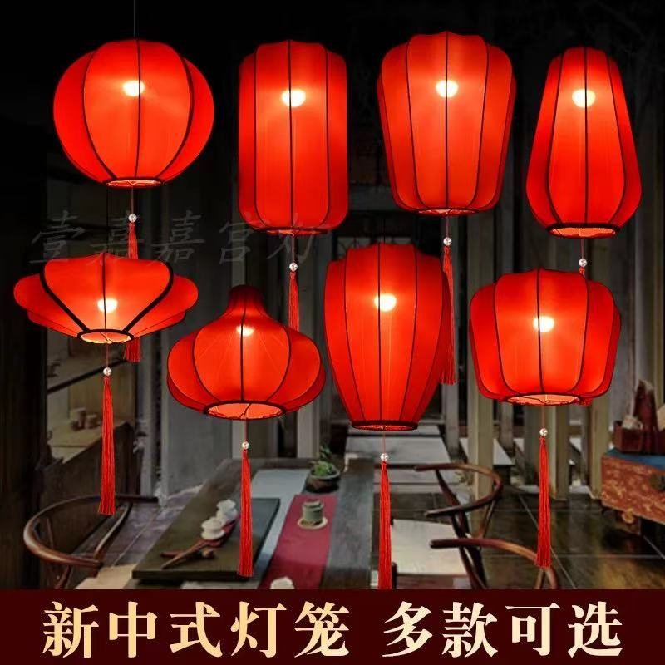
20 | 大草坪商铺位置树木 22棵树木量 | 大红灯笼大量搭配 | 22*30cm红色灯笼，新中式铁艺骨架弹力布 J款 | 100.00 | 个 | / | 26.00 | 2600 |  |  | 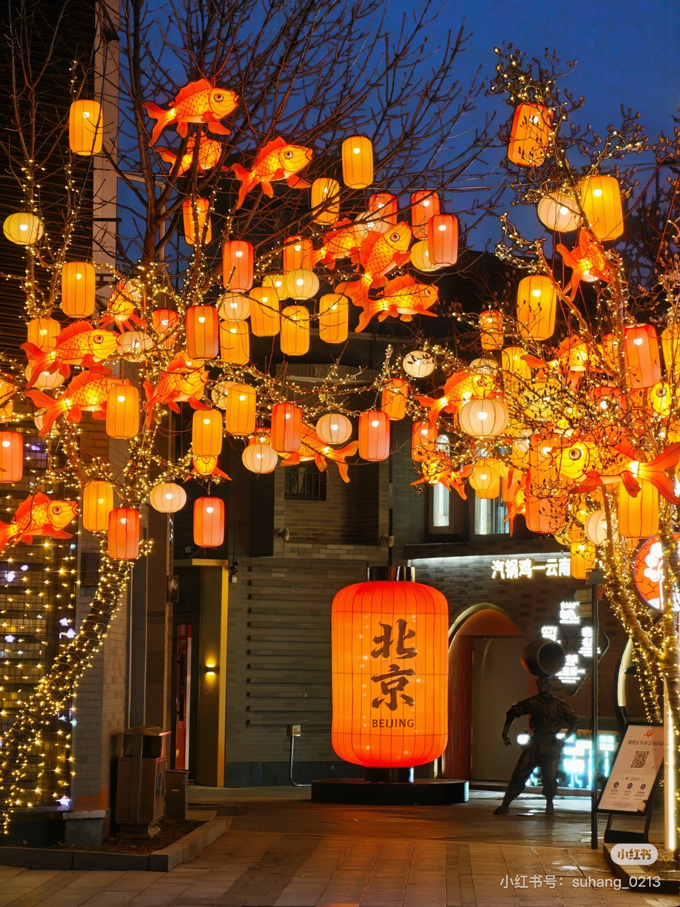
21 |  | 鱼灯灯笼 | 鱼灯灯笼：长度60cm | 88.00 | 个 | / | 150.00 | 13200 |  |  | 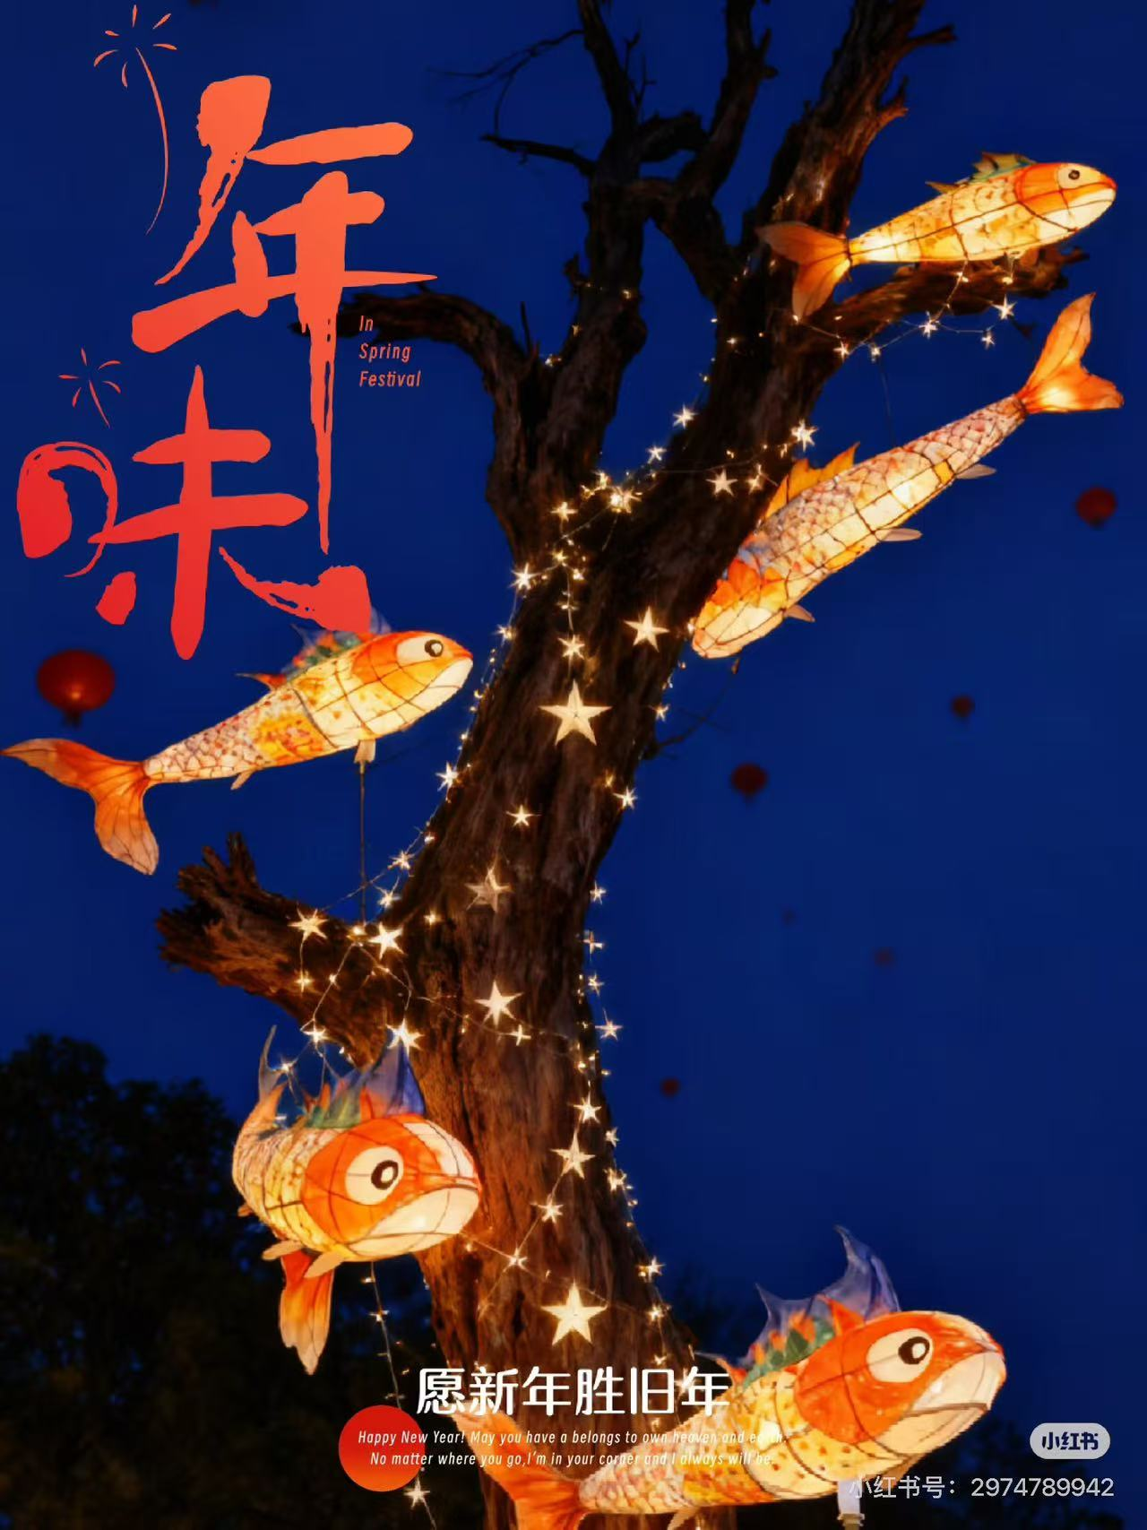 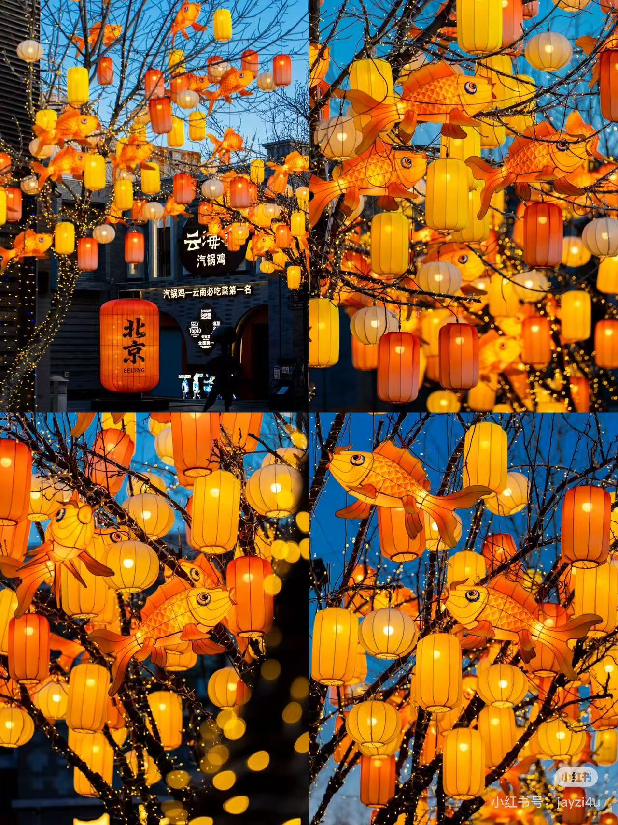 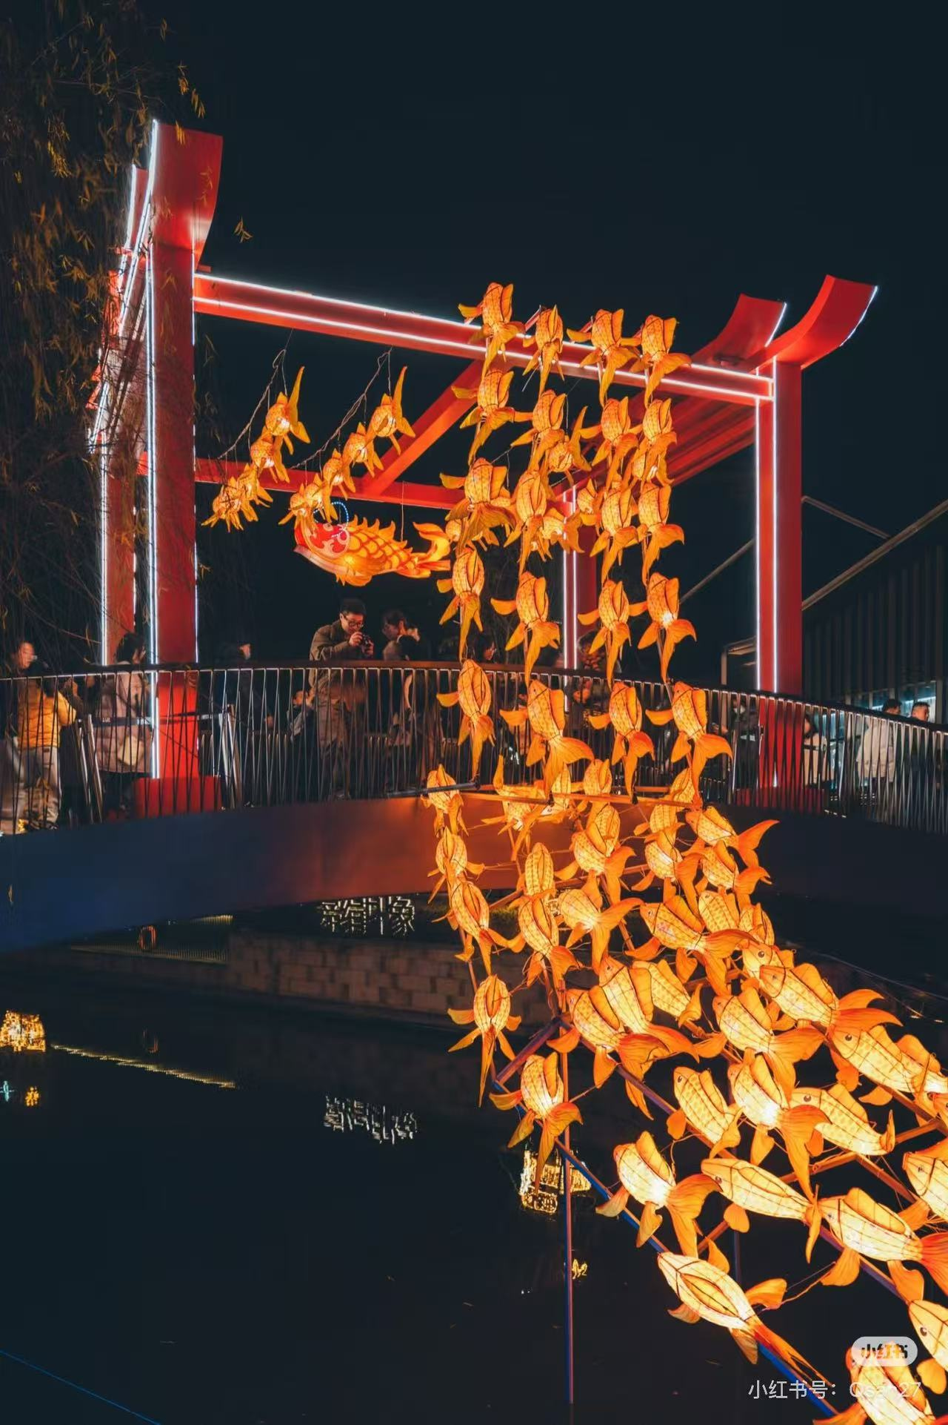
22 | 北大门 | 北大门水晶球气模装置 | 5米高水晶球气模 内置雪花造型，雪花造型闭气，透明气模含外置鼓风机 | 1.00 | 项 | / | 12000.00 | 12000 |  |  | 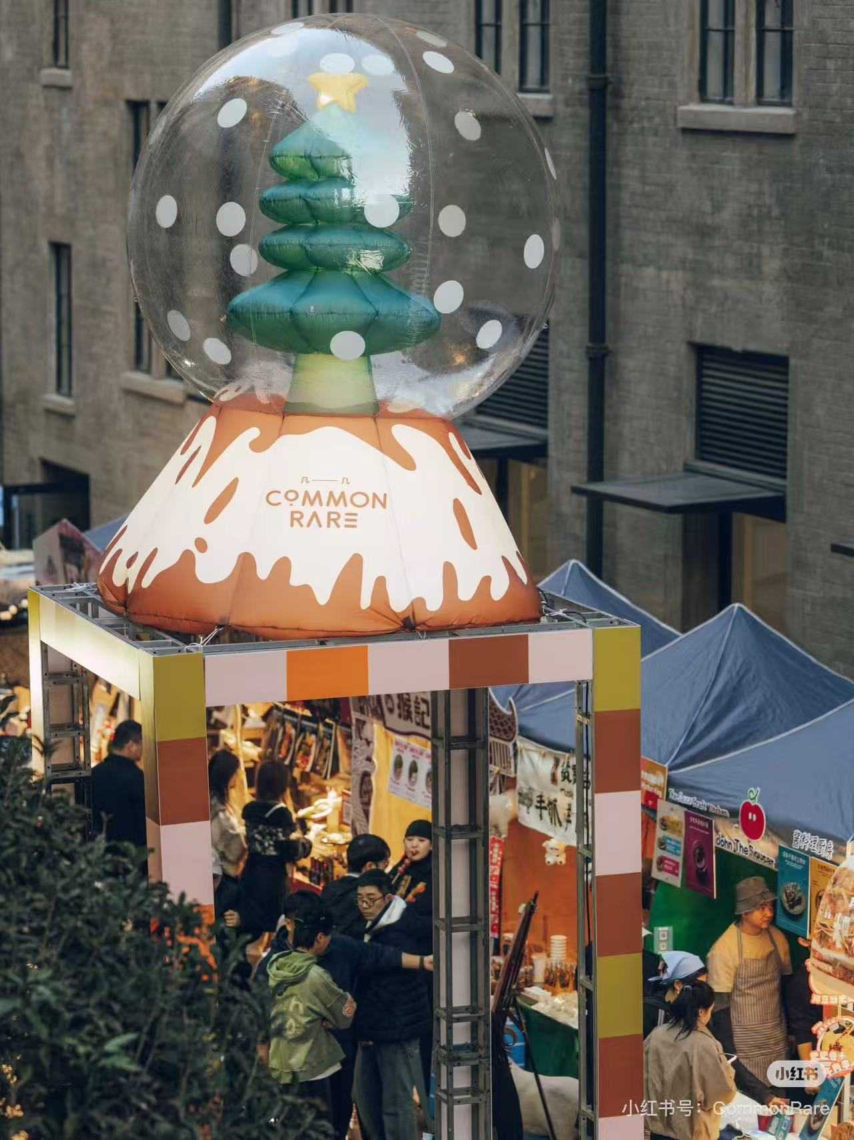
23 |  | 外围一圈 星星点点 萤火虫灯 | 暖光8头萤火虫灯，高度75cm | 40.00 | 支 | / | 65.00 | 2600
24 | 东望街入口氛围 | 东望街新年入口氛围 | 尺寸：200cm*220cm 材质：4x4镀锌管焊接打磨喷漆，红色亚克力立板画面uv，EVA材质泡沫烟花球120cm2个 厚度规定10mm | 1.00 | 套 | / | 12000.00 | 12000 |  |  | 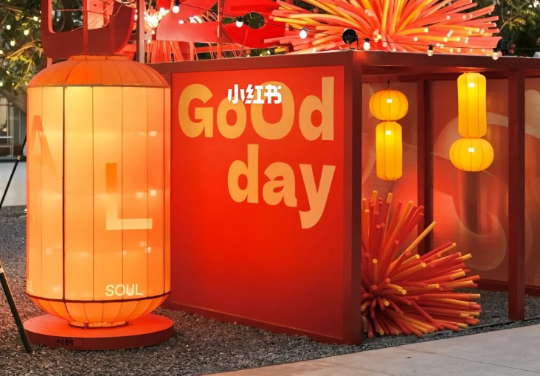
25 |  |  | 220cm铁艺骨架加户外防水工艺贡缎布灯笼含铁艺地台 | 1.00 | 套 | / | 8000.00 | 8000
26 | 家电故事馆 | 百家姓灯笼补充红布幔 | 红色丝绒窗帘布高度800cm，宽度40-90cm 根据现场裁剪 | 3.00 | 条 | / | 300.00 | 900 |  |  | 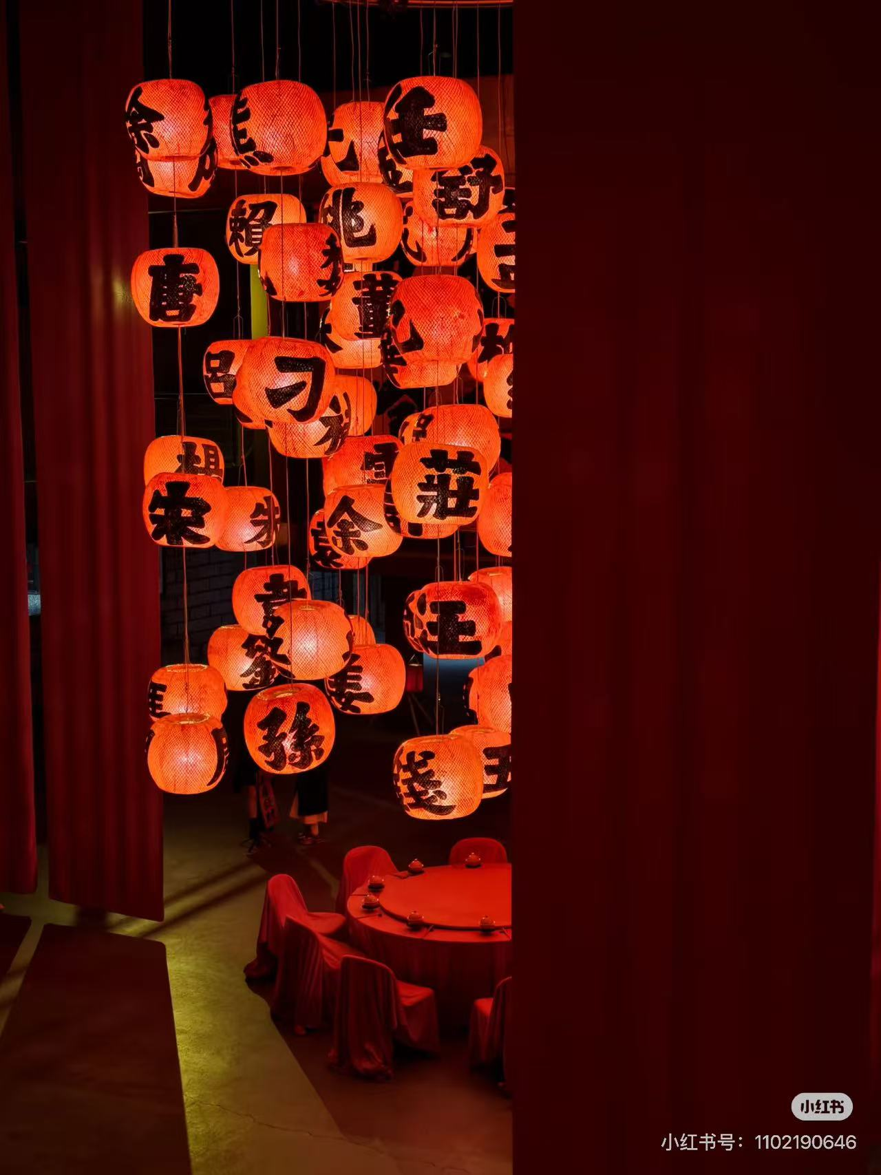
27 |  | 新中式古风灯笼 | 直径30cm灯笼 | 25.00 | 个 | / | 150.00 | 3750
28 |  | 潮汕灯笼 | 潮汕灯笼25*35cm | 95.00 | 个 | / | 65.00 | 6175 |  |  | 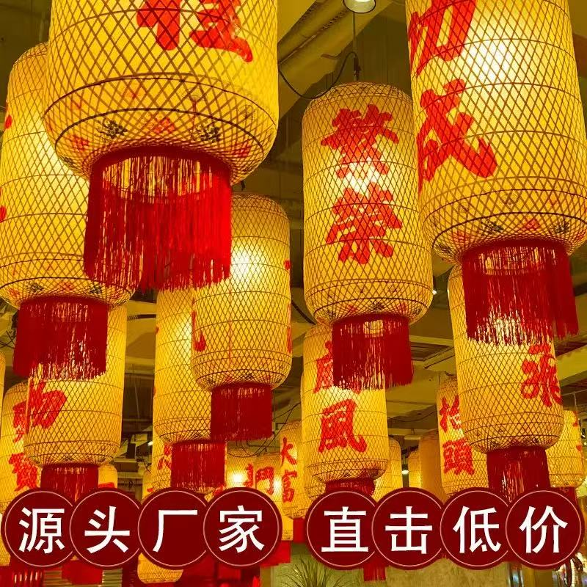
 |  | 鱼锦鲤挂饰 | 鱼造型红色锦鲤挂饰40cm | 11.00 | 个 | / | 20.00 | 220 |  |  | 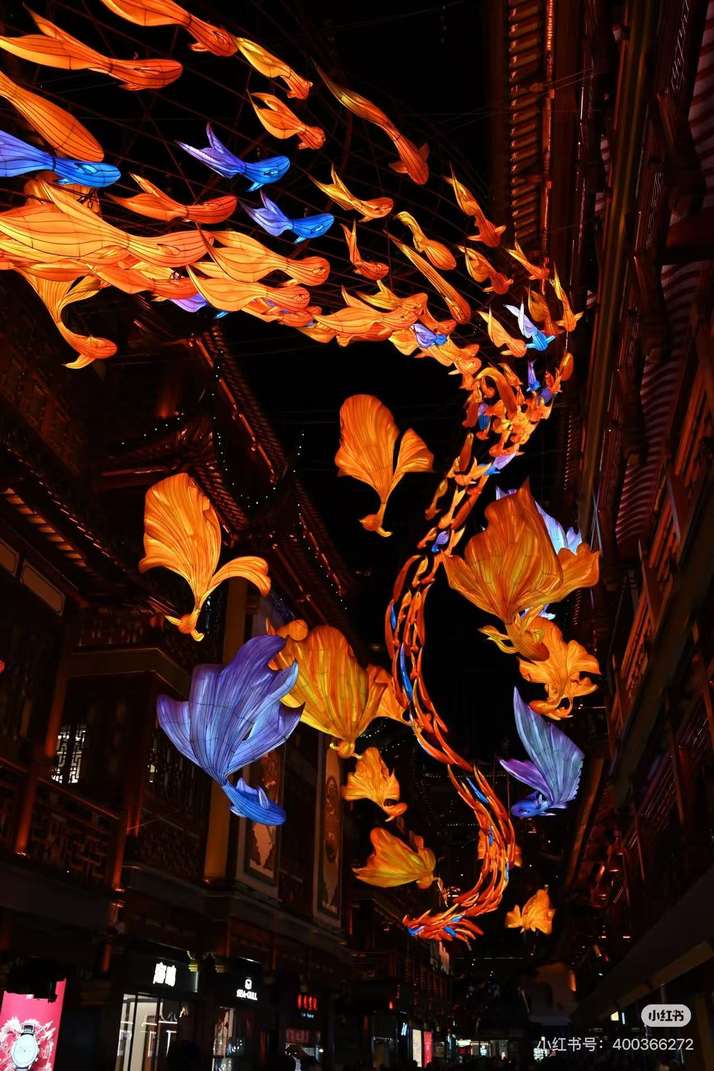 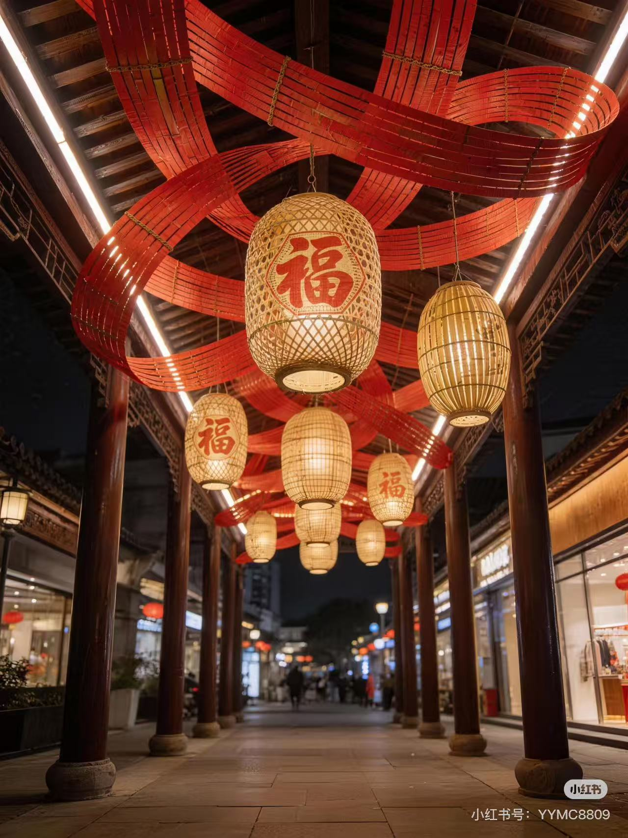
30 |  |  | 鱼造型红色锦鲤挂饰100cm | 15.00 | 个 | / | 90.00 | 1350
31 |  | 藤编造型 | 竹编布置长度10米，每条尺寸30cm宽3m长， 共计40条 | 1.00 | 项 | / | 3000.00 | 3000
32 | 镜面舞台 | 镜面舞台 | 灰色地毯600cm*600cm | 36.00 | 米 | / | 15.00 | 540
33 |  |  | 舞台搭建+拆除 | 1.00 | 项 | / | 1200.00 | 1200
34 | 屋顶音乐会背景 | 舞台背景 | 垳架（240cm*300cm）预估15平方 | 15.00 | 平方 | / | 20.00 | 300 |  |  | 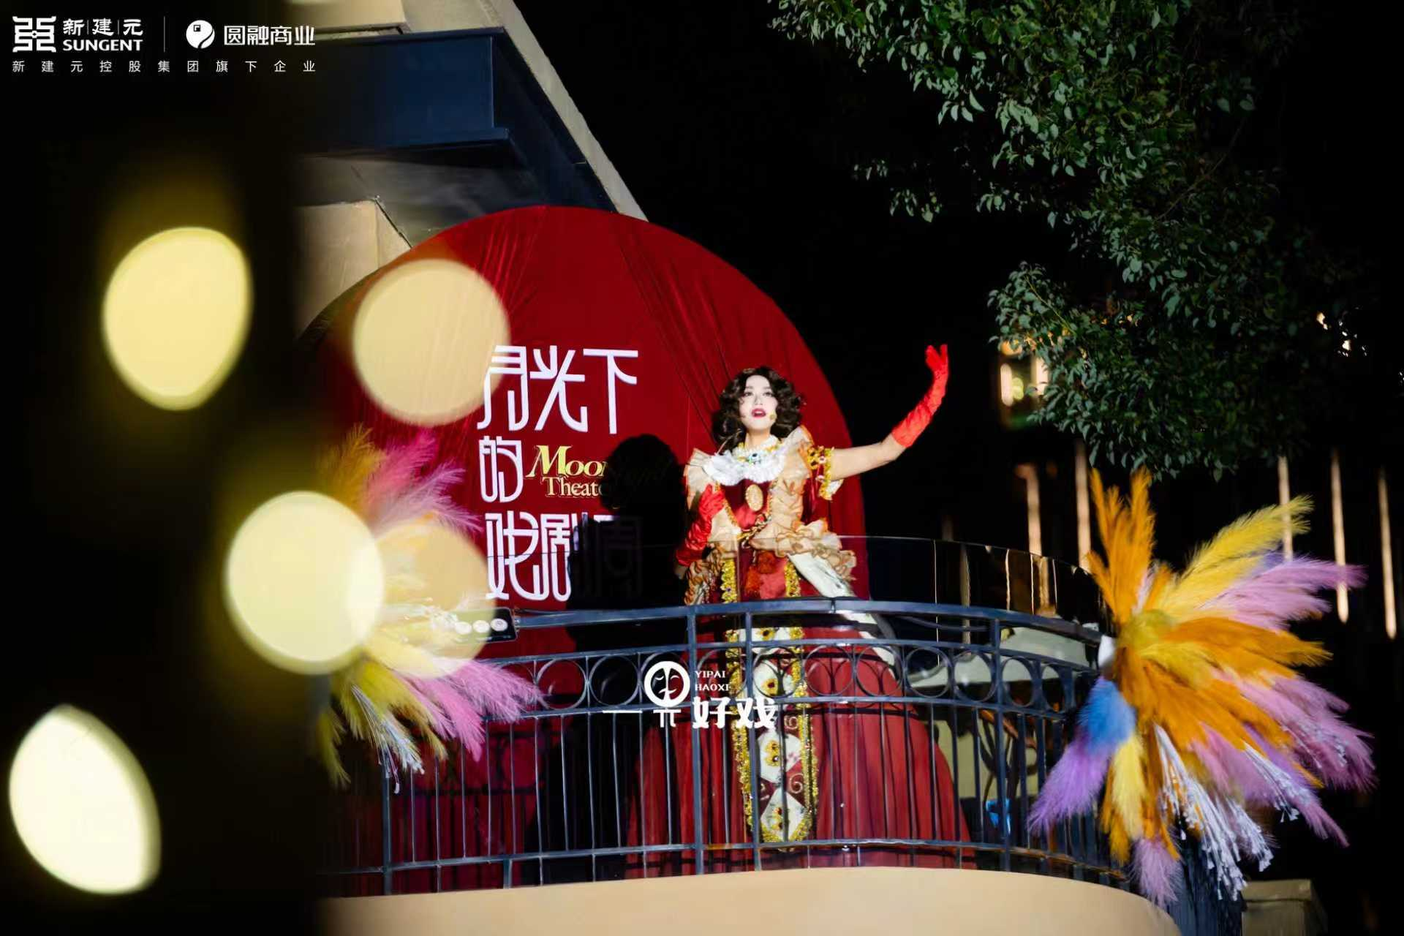
35 |  |  | 黑底布喷绘（250cm*370cm）预估10平方 | 10.00 | 平方 | / | 18.00 | 180
36 |  |  | 红色幕布宽度90cm，高度200cm | 2.00 | 条 | / | 100.00 | 200
37 |  | 发光字 | 屋顶音乐会发光字 底座镀锌板20cm*160cm 发光字LED灯模组160cm*27cm*10cm | 1.00 | 套 | / | 2000.00 | 2000
38 | 文创片区广场 | 背景桁架 | 喷绘布700cm*1000cm预估71平方 | 71.00 | 平方 | / | 18.00 | 1278 |  |  | 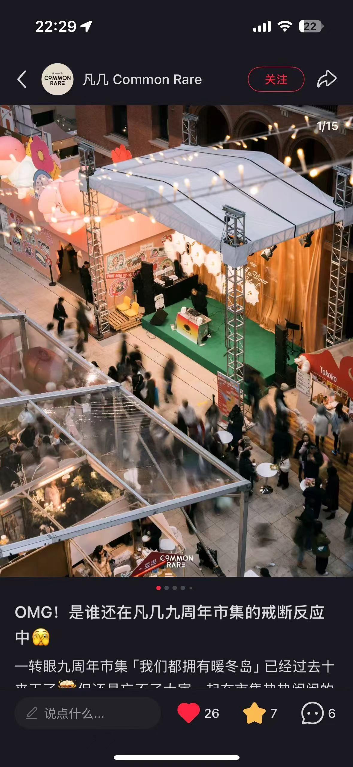 | 租赁7天第一天原价后六天半价
39 |  | 舞台搭建 | 600cm*500cmtruss架搭建，高度6m | 54.00 | 米 | 1 | 80.00 | 4320
40 |  |  | 600cm*500cmtruss架搭建，高度6m | 54.00 | 米 | 6 | 40.00 | 2160
41 |  | 舞台面光灯 | 舞台面光灯 | 1.00 | 项 | / | 1400.00 | 1400
42 | 廊桥光束灯 | 廊桥光束灯租赁 | 450W光束灯33cm*32cm*57cm | 50.00 | 台 | 7 | 800.00 | 40000 |  |  | 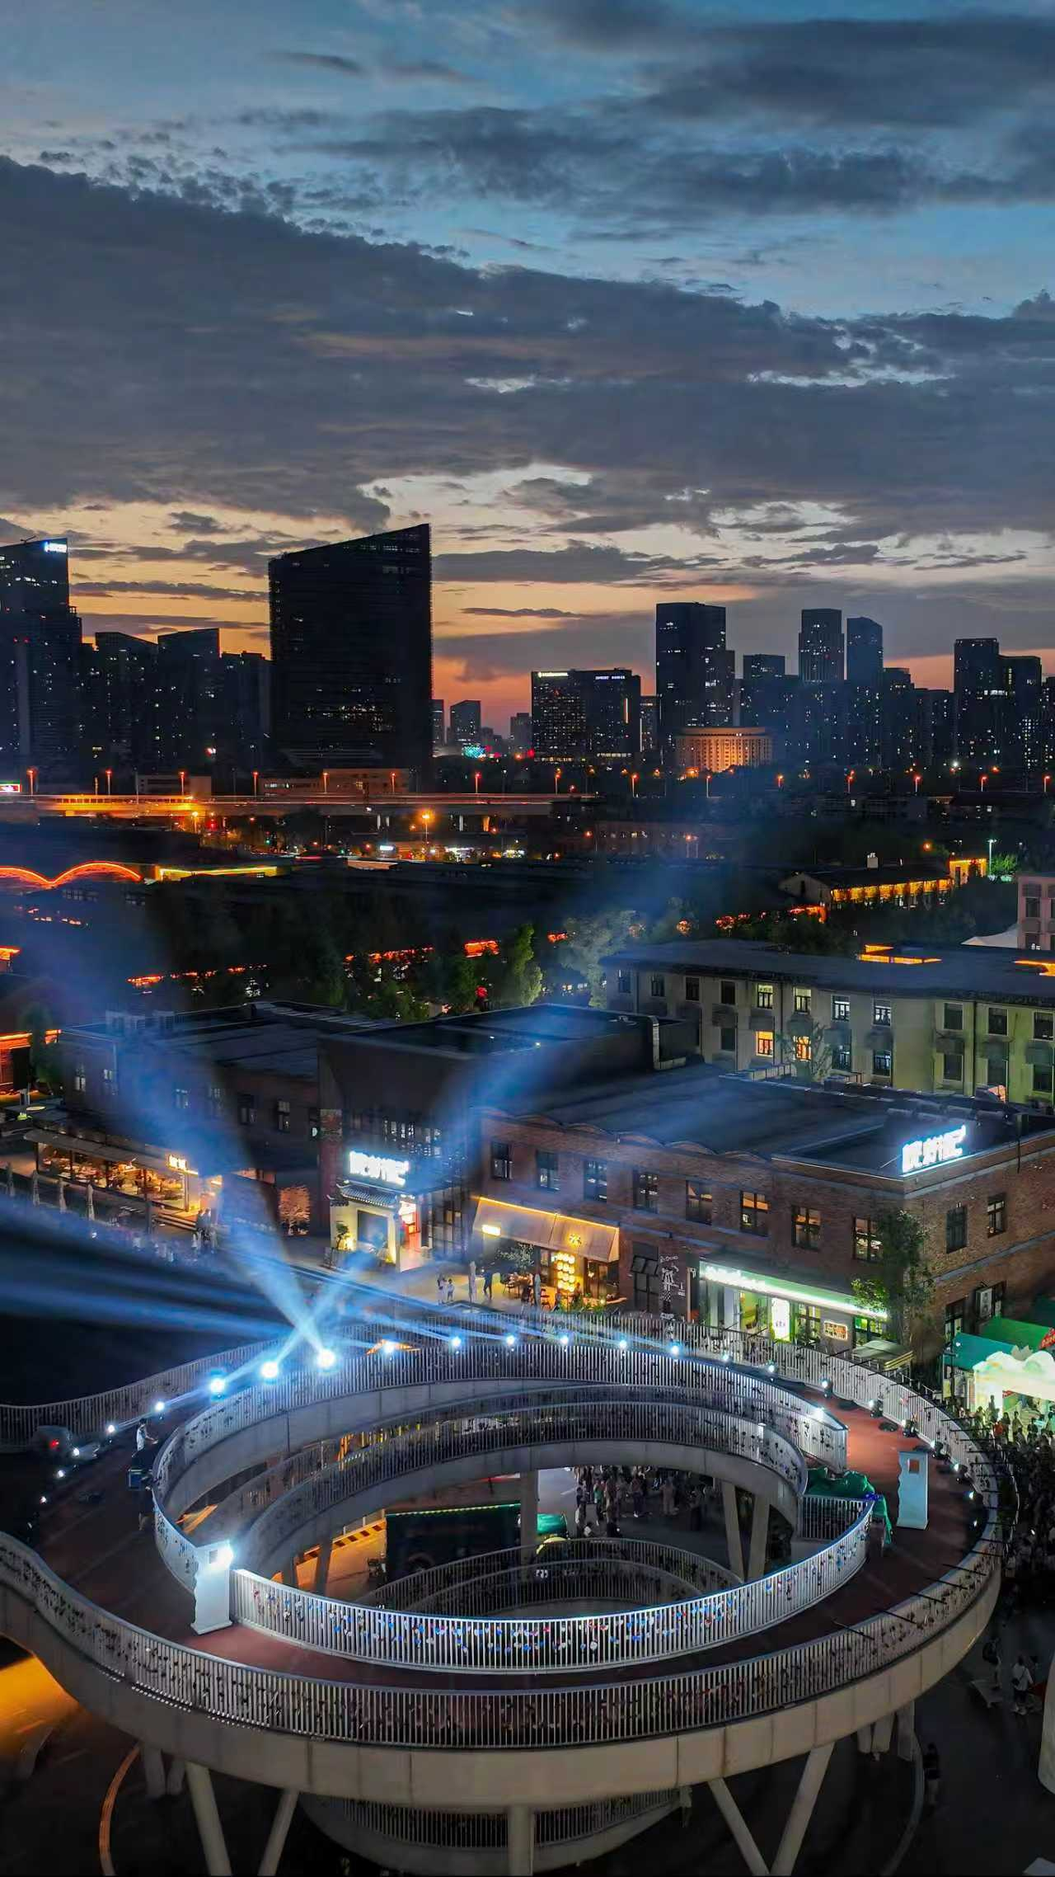 | 租赁7天 加控台加
 |  | 灯光师 | 灯光师 | 1.00 | 人 | 7 | 400.00 | 2800
 | 摄影师 摄像师 | 摄影师 | 摄影师 | 1.00 | 人 | 2 | 1700.00 | 3400
 |  | 摄像师 | 摄像师 | 1.00 | 人 | 2 | 1700.00 | 3400
47 |  | 登高车 | 登高车 | 2.00 | 工 | / | 600.00 | 1200 |  |  | 用于室外灯笼安装拆除
48 |  |  | 升降车 | 6.00 | 工 | / | 500.00 | 3000 |  |  | 安装室内鱼和竹编造型，合柴食堂的条幅灯含安装和拆除
49 |  | 电线 | 电线2.5平方电缆线 | 400.00 | 平方 | / | 6.50 | 2600 |  |  | 气模，萤火虫灯，家电故事馆灯笼，小穹顶灯笼亮化，新年美陈亮化
50 |  | 时控 | 时控 | 2.00 | 个 | / | 150.00 | 300
51 |  | 电箱 | 电箱+防水变压器 变压器户外防雨400w变压器 | 3.00 | 个 | / | 300.00 | 900
52 |  | 人工 | 人员安装 | 30.00 | 人 | 5 | 300.00 | 9000
小计： |  |  |  |  |  |  |  | ￥188,489.00 |  |  | 清单中出现的灯笼款式/鱼灯灯笼/藤条布局落地图需要形成几页纸PPT，且需要明确采购款式 按清单所给到的意向款，并写上尺寸规格，此项内容需在报价内容中做为附件提供， 若未提供，做废标处理。
税率：6 % |  |  |  |  |  |  |  | ￥11,309.34
费用统计： |  |  |  |  |  |  |  | ￥199,798.34
报价单位全称： 盖章
年 月 日
后附营业执照

